WEBSITE
KEYWORD | VIETNAMESE TIẾNG VIỆT | ENGLISH | CAMBODIAN កម្ពុជា។ | THAILAND เมืองไทย | MÔ TẢ/ MINH HỌA DESCRIPTION/ ILLUSTRATION
popup_login.title | Đăng nhập thành viên | Login | ចូល | ล็อคอิน | 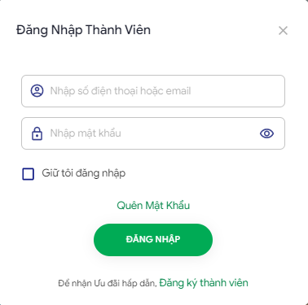
popup_login.username_description | Nhập số điện thoại hoặc email | Phone or email | បញ្ចូលលេខទូរស័ព្ទ | โทรศัพท์ หรือ อีเมล
popup_login.password_description | Nhập mật khẩu | Password | បញ្ចូល ពាក្យសំងាត់ | รหัสผ่าน
popup_login.btn_login | Đăng Nhập | Login | ចូល | ล็อคอิน
popup_login.btn_forget_password | Quên mật khẩu | Forgot password | ភ្លេខពាក្យសំងាត់ | ลืมรหัสผ่าน
popup_login.footer_desc | Để nhận ưu đãi hấp dẫn | To get attractive offers | ដើម្បីទទួលបានការផ្តល់ជូនពិសេស | เพื่อรับข้อเสนอที่น่าสนใจ

